2～6年用（育成休会中）
 |  |  |  | 様 |  |  | 令和〇〇年度 大原町子ども会


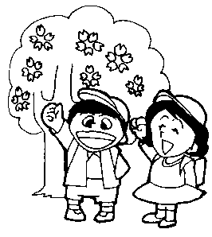
 |  |  | 大原町子ども会 会員更新のご案内

ご進級おめでとうございます。
早速ではございますが、会費を徴収させていただきたいと思います。

年会費1,000円（安全会会費150円を含む）
を添えて、今年度の班長（ ）にお渡しください。 ※安全会、育成会の加入は必須です。

★育成（安全会）について・・・
 | この度、青崎学区子ども会は、運営組織（育成）の体制再整備のため、一時的に「育成会組織としての活動」を 休止し、その間に体制の立て直しを行うこととなりました。 なお、子ども会自体の活動は継続いたしますので、以下の点についてご安心ください。 保険について： 安全会の保険に代わり、自治会が保険を掛けてくれます。 万が一の際も補償は維持されますので、ご安心ください。 より良い運営体制づくりのための期間となります。ご理解とご協力をお願い申し上げます。

★新役員のお知らせ
 | 今年度の役員が決まりましたのでお知らせします。1年間、よろしくお願いいたします。

 |  | 会長・書記・育成
 |  | 副会長・会計・育成

 |  |  |  |  | きりとり線

★子供会会員入会者記入欄

 |  | 学年 又は 年齢 | 氏名 |  | 性別 | 住所 |  | 電話番号
 | 子供会会員 |  |  |  |  | 向洋大原町
 |  |  |  |  |  | 〃 |  | 〃
 |  |  |  |  |  | 〃 |  | 〃
 | 安全会 入会者 (*) |  |  |  |  | 〃 |  | 〃
 |  |  |  |  |  | 〃 |  | 〃
 |  |  |  |  |  | 〃 |  | 〃
 | *お手伝い（ラジオ体操など）して下さる保護者の方及び年少以上で安全会へ入会希望の方の
 | ご記入をお願いします。
 |  |  |  |  |  |  |  |  | ※ご質問等ありましたら、会長又は副会長までご連絡ください。

